Git basic
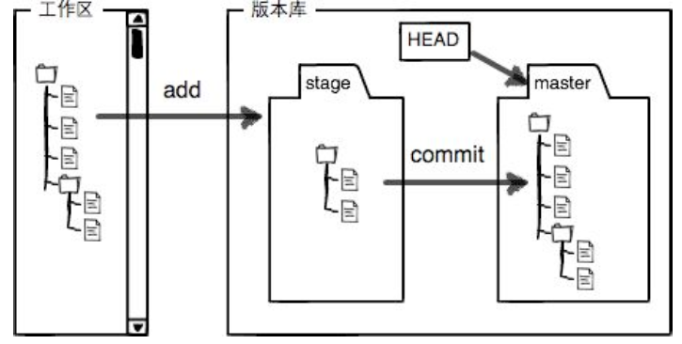
1. 初始化一个Git仓库，使用git init命令。 添加文件到Git仓库，分两步： 第一步，使用命令git add ，注意，可反复多次使用，添加多个文件； 第二步，使用命令git commit，完成。

2. 要随时掌握工作区的状态，使用git status命令。 如果git status告诉你有文件被修改过，用git diff可以查看修改内容。

3. HEAD指向的版本就是当前版本，因此，Git允许我们在版本的历史之间穿梭，使用命 令git reset --hard commit_id。 穿梭前，用git log 或者git log --pretty=oneline 可以查看提交历史，以便确定要回退到哪个版本。 要重返未来，用git reflog查看命令历史，以便确定要回到未来的哪个版本。

4. Git是如何跟踪修改的，每次修改，如果不add到暂存区，那就不会加⼊入 到commit中

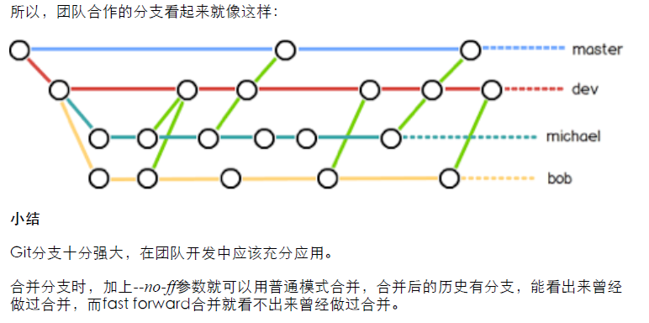
5. 命令git checkout -- readme.txt意思就是，把readme.txt⽂文件在⼯工作区的修改全部撤销，这 ⾥里有两种情况： 一种是readme.txt⾃自修改后还没有被放到暂存区，现在，撤销修改就回到和版本库⼀一模⼀一 样的状态； 一种是readme.txt已经添加到暂存区后，⼜又作了修改，现在，撤销修改就回到添加到暂存 区后的状态。

6. 场景1：当你改乱了⼯工作区某个⽂文件的内容，想直接丢弃⼯工作区的修改时，用命令git checkout -- file。 场景2：当你不但改乱了⼯工作区某个⽂文件的内容，还添加到了暂存区时，想丢弃修改，分两 步，第⼀步⽤用命令git reset HEAD file，就回到了场景1，第二步按场景1操作。

7. 要关联⼀一个远程库，使⽤用命令git remote add origin git@server-name:path/repo-name.git； 关联后，使⽤用命令git push -u origin master第⼀一次推送master分⽀支的所有内容； 此后，每次本地提交后，只要有必要，就可以使⽤用命令git push origin master推送最新修 改；

8. 要克隆⼀一个仓库，⾸首先必须知道仓库的地址，然后使⽤用git clone命令克隆。 Git支持多种协议，包括https，但通过ssh⽀支持的原生git协议速度最快。

9. 查看分支：git branch 创建分支：git branch name 切换分支：git checkout name 创建+切换分⽀支：git checkout -b name 合并某分⽀支到当前分⽀支：git merge name or git merge --no-ff -m "merge with no-ff" name (ff - Fast Forward) 删除分⽀支：git branch -d name （如果要丢弃一个没有被合并过的分支，可以通过git branch -D name强⾏行删除）

10. 当Git⽆无法⾃自动合并分⽀支时，就必须⾸首先解决冲突。解决冲突后，再提交，合并完成。 ⽤用git log --graph命令可以看到分支合并图。

11. 修复bug时，我们会通过创建新的bug分⽀支进⾏行修复，然后合并，最后删除； 当手头⼯工作没有完成时，先把工作现场git stash⼀一下，然后去修复bug，修复后,再git stash list查看，再git stash pop，回到工作现场。

12. 多⼈人协作的⼯工作模式通常是这样： 1. ⾸首先，可以试图⽤用git push origin branch-name推送⾃自⼰己的修改； 2. 如果推送失败，则因为远程分⽀支⽐比你的本地更新，需要先⽤用git pull试图合并； 3. 如果合并有冲突，则解决冲突，并在本地提交； 4. 没有冲突或者解决掉冲突后，再⽤用git push origin branch-name推送就能成功！ 如果git pull提⽰示“no tracking information”，则说明本地分⽀支和远程分⽀支的链接关系没 有创建，⽤用命令git branch --set-upstream branch-name origin/branch-name。 查看远程库信息，使⽤用git remote -v； • 本地新建的分支如果不推送到远程，对其他⼈人就是不可⻅见的； • 从本地推送分支，使⽤用git push origin branch-name，如果推送失败，先⽤用git pull抓 取远程的新提交； • 在本地创建和远程分支对应的分支，使用git checkout -b branch-name origin/branchname， 本地和远程分支的名称最好⼀一致； • 建⽴立本地分支和远程分⽀支的关联，使用git branch --set-upstream branch-name origin/branch-name； • 从远程抓取分支，使⽤用git pull，如果有冲突，要先处理冲突。

13. 命令git tag name用于新建⼀一个标签，默认为HEAD，也可以指定⼀一个commit id； • -a tagname -m "blablabla..."可以指定标签信息； • -s tagname -m "blablabla..."可以⽤用PGP签名标签； • 命令git tag可以查看所有标签； • 命令git push origin tagname可以推送⼀一个本地标签； • 命令git push origin --tags可以推送全部未推送过的本地标签； • 命令git tag -d tagname可以删除⼀一个本地标签； • 命令git push origin :refs/tags/tagname可以删除⼀一个远程标签

15. Git配置项 git config --global color.ui true git config --global alias.st status git config --global alias.co checkout git config --global alias.ci commit git config --global alias.br branch git config --global alias.unstage 'reset HEAD' git config --global alias.last 'log -1'

Command Sets
git --version //查看git的版本信息 git config --global user.name //获取当前登录的用户 git config --global user.email //获取当前登录用户的邮箱 git config --global user.name 'userName' //设置git账户，userName为你的git账号， git config --global user.email 'email' git add index.html git add -A //全部添加到缓存区 git commit -m '备注信息' git checkout index.html 用暂存区中的内容或者版本库中的内容覆盖掉工作区 git reset HEAD index.html 取消增加到暂存区的内容 git reset --hard HEAD/commit_id •回滚最近的一个版本 git log git常用命令 安装及配置： Ubuntu下安装：sudo apt-get install git 配置用户名：git config --global user.name "你的名字" 配置e-mail：git config --global user.email "你的邮箱@xx.com" 与添加有关的： 将当前目录变为仓库：git init 将文件添加到暂存区：git add 文件名 [可选：另一个文件名] 将暂存区提交到仓库：git commit –m "描述" 与查询有关的： 查询仓库状态：git status 比较文件差异（请在git add之前使用）：git diff 文件名 查看仓库历史记录(详细)：git log 查看仓库历史记录(单行)：git log --pretty=online 或 git log --online 查看所有版本的commit ID：git reflog 与撤销有关的： 撤销工作区的修改：git checkout -- 文件名 撤销暂存区的修改：git reset HEAD 文件名 回退到历史版本：git reset --hard 该版本ID 回退到上个版本：git reset --hard HEAD^ 上上版本是HEAD^^，也可用HEAD~2表示，以此类推 与标签有关的： 为当前版本打标签：git tag 标签名 为历史版本打标签：git tag 标签名 该版本ID 指定标签说明：git tag –a 标签名 –m "标签说明" [可选：版本ID] 查看所有标签：git tag 查看某一标签：git show 标签名 删除某一标签：git tag –d 标签名 与GitHub有关的： 先有本地库，后有远程库，将本地库push到远程库 关联本地仓库和GitHub库：git remote add origin 网站上的仓库地址 第一次将本地仓库推送到GitHub上：git push –u origin master 先有远程库，后有本地库，从远程库clone到本地库 从远程库克隆到本地：git clone 网站上的仓库地址

GIT 图解
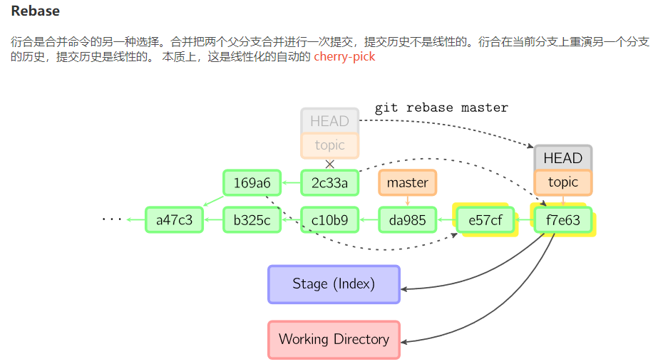
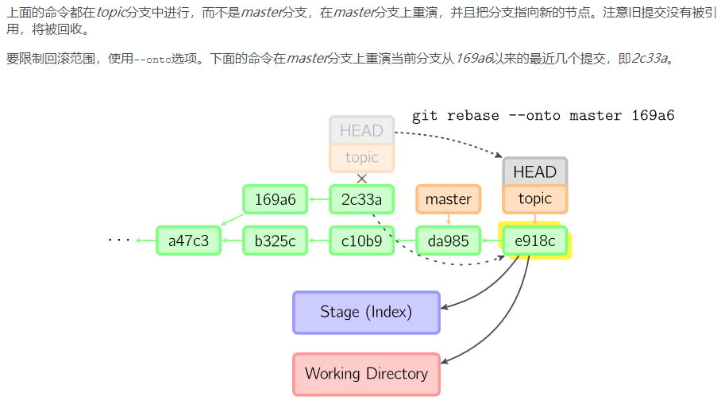
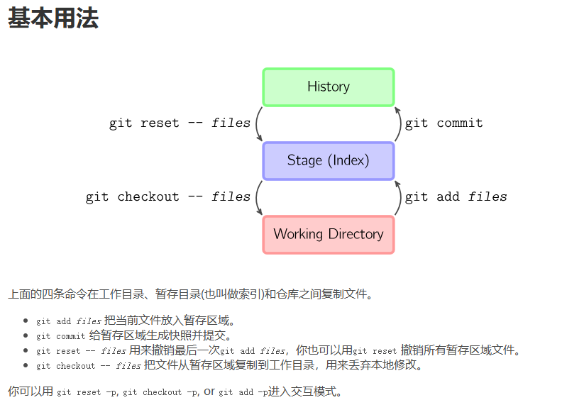

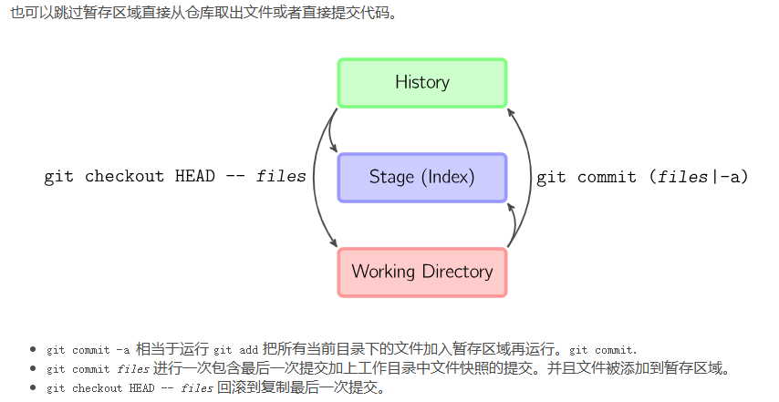

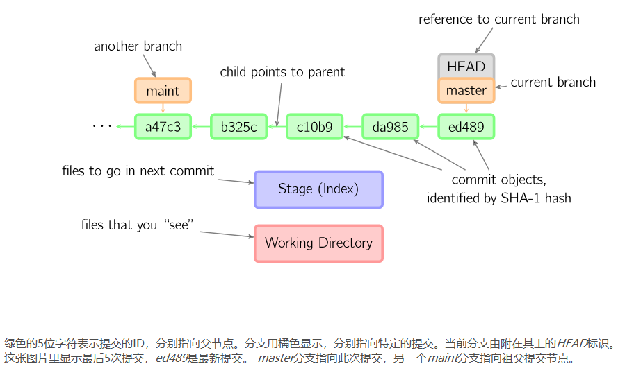

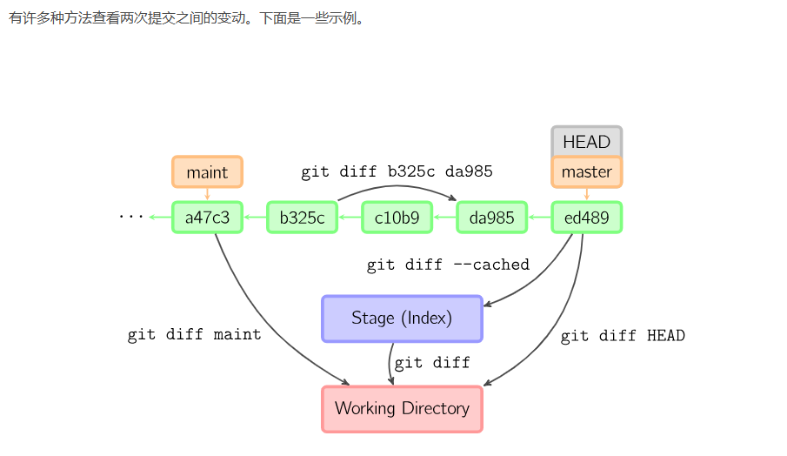

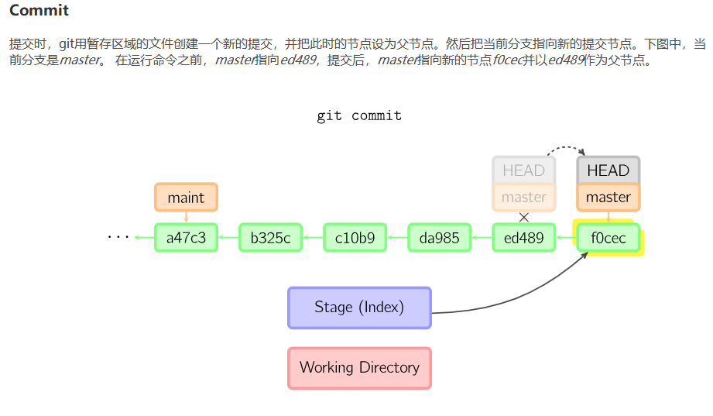

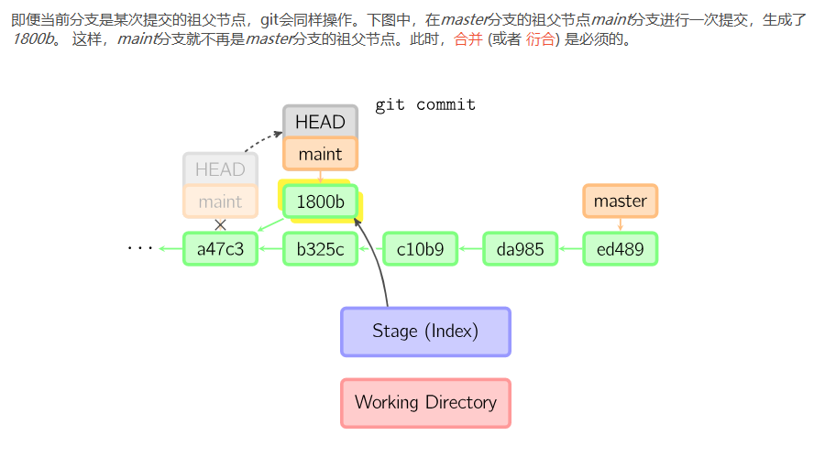

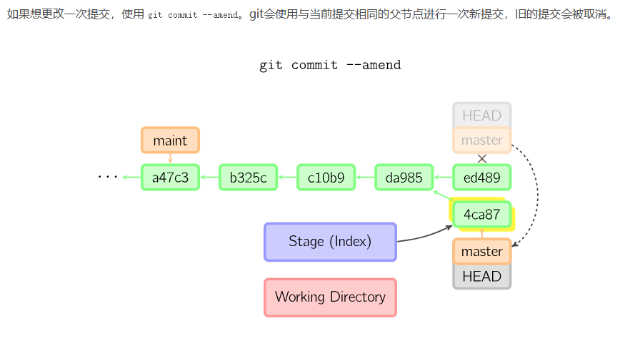

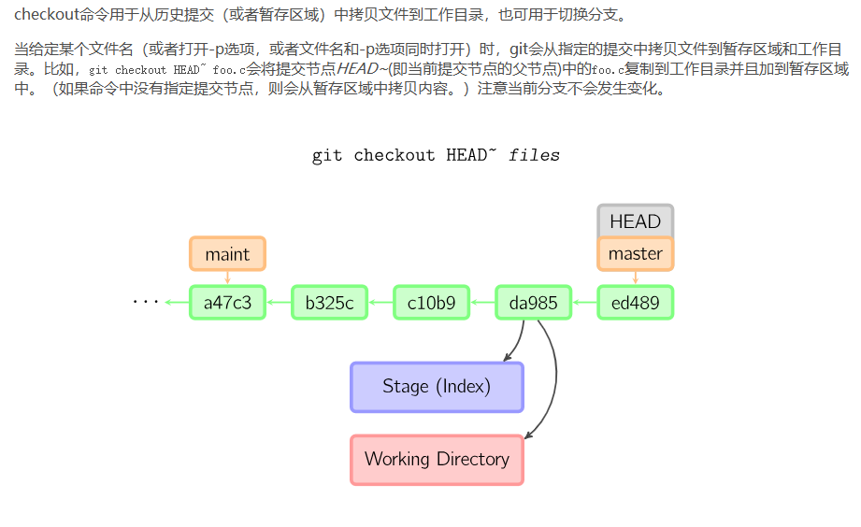

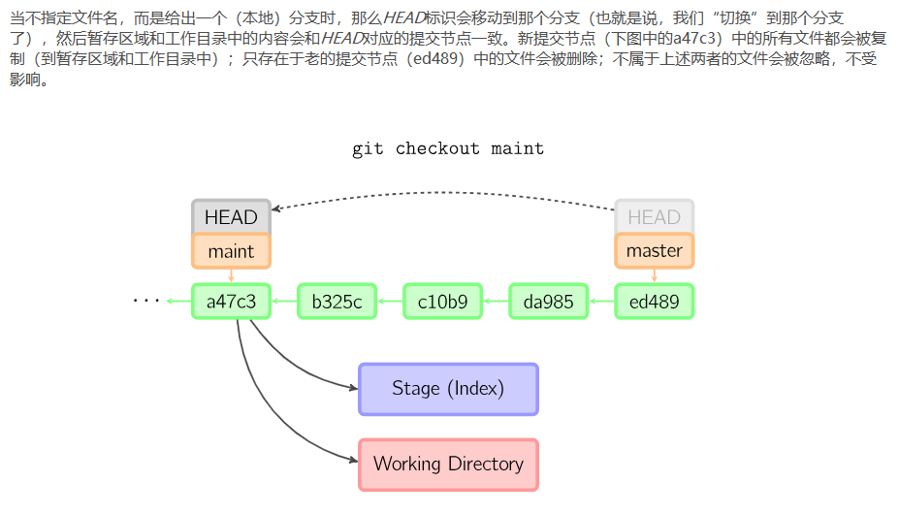

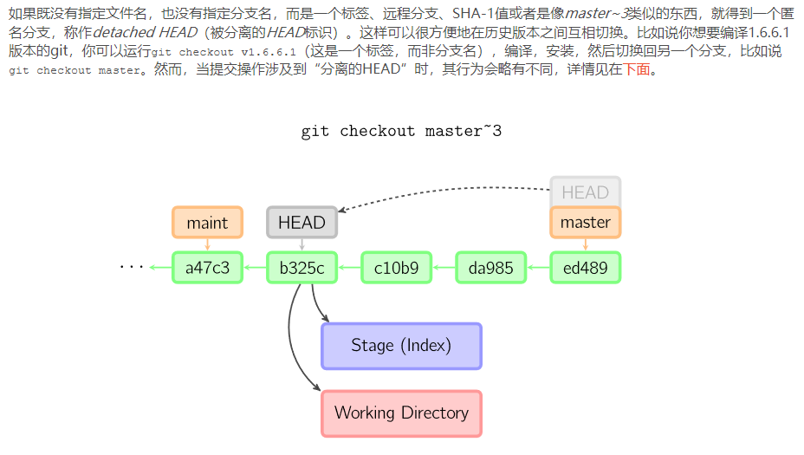

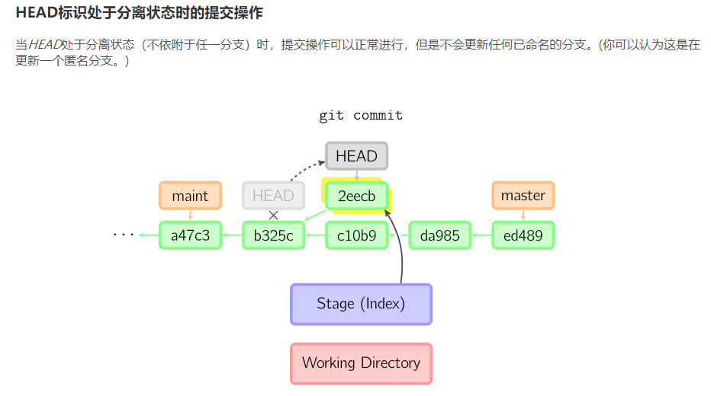

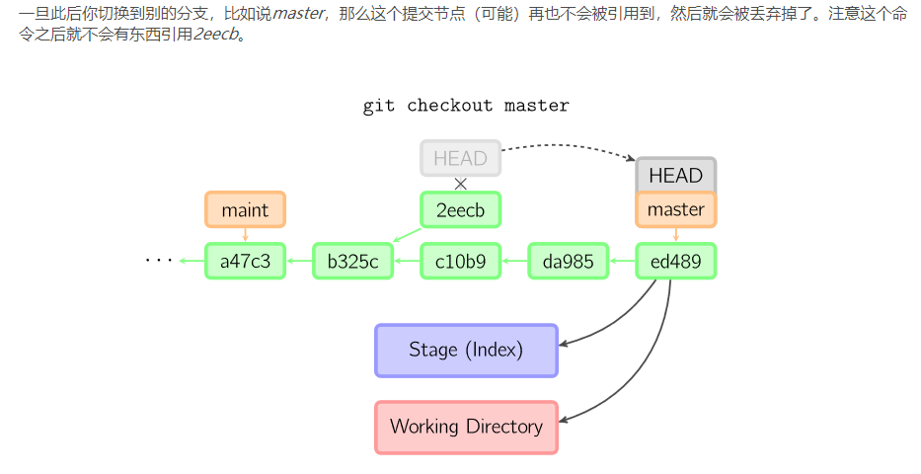

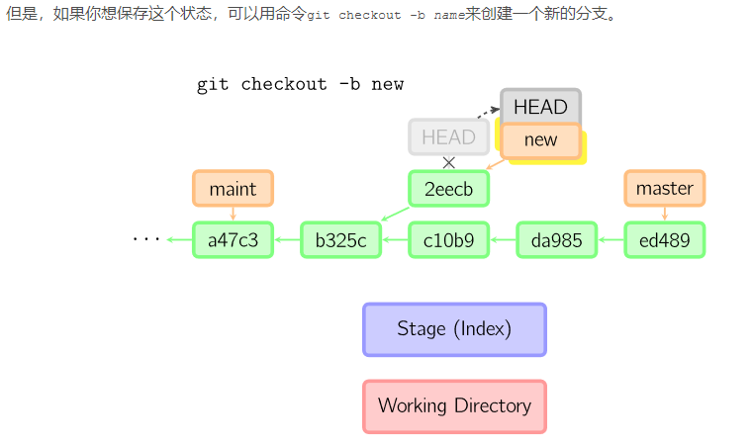

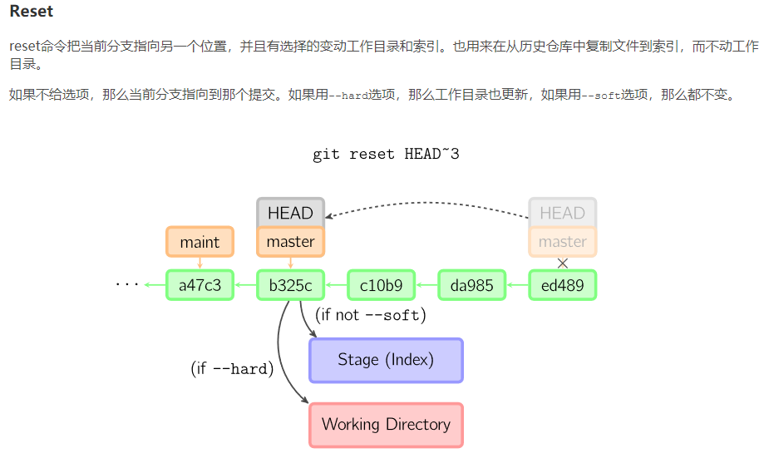

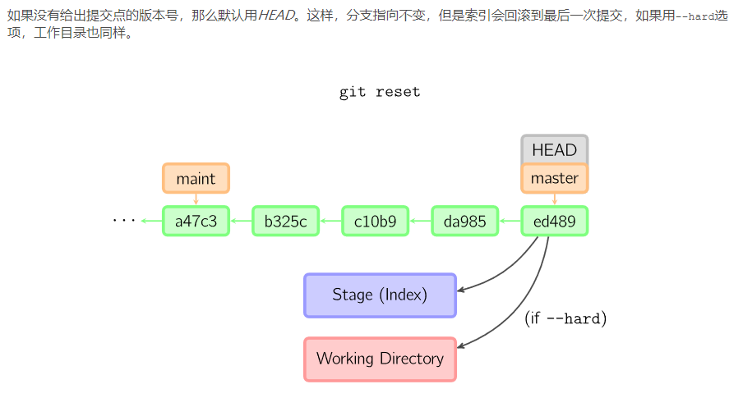

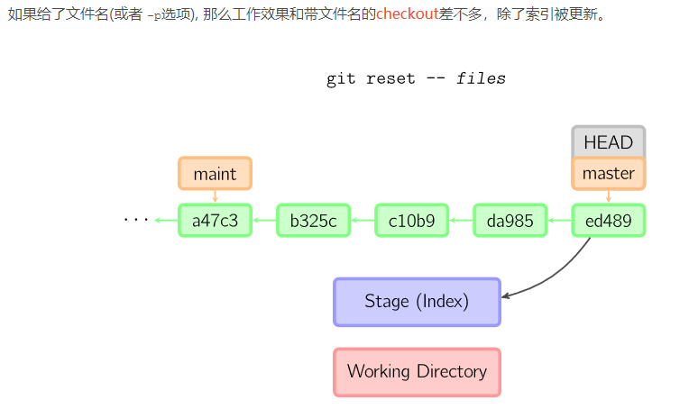

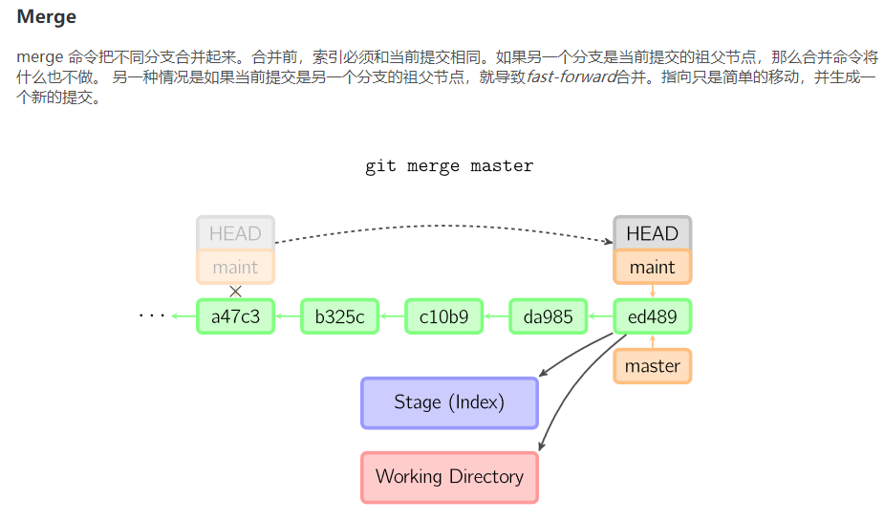

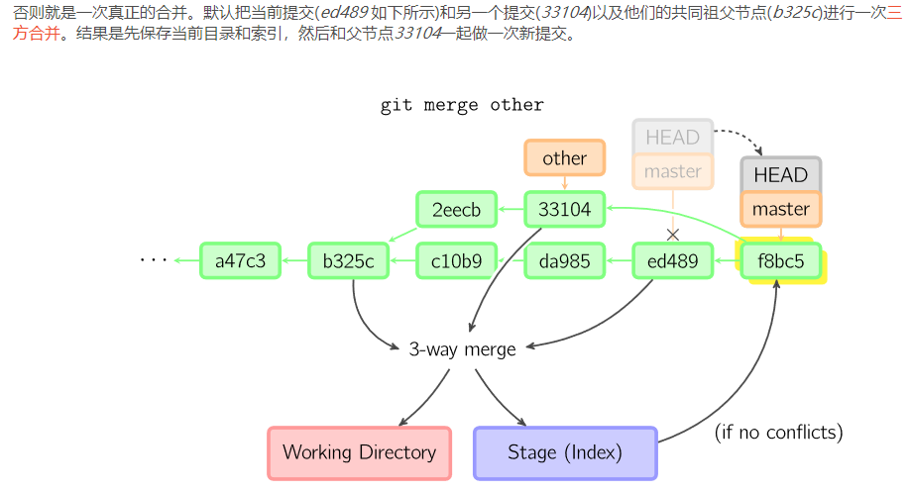

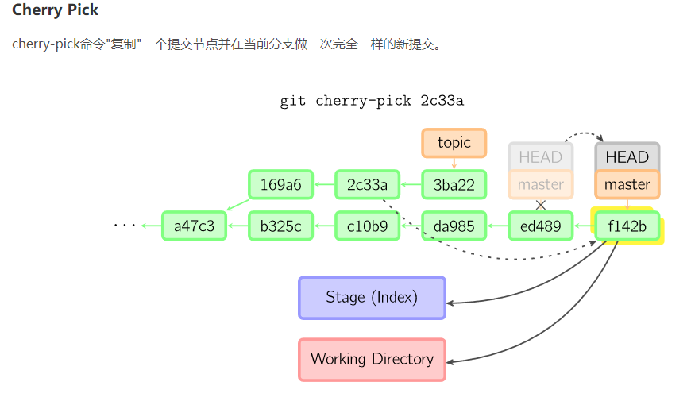

变基

